可附圖檔範本 -買賣
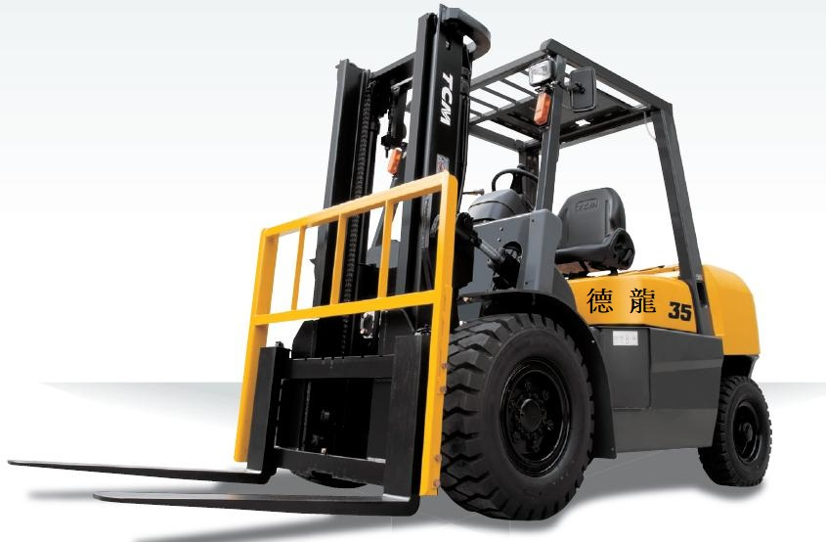
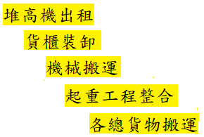
 |  | 德 龍 企 業 社
 |  | 地址：台南市新營區濟安街46號
 |  | 統一編號 ：36872015 手機：0915626927
 |  | 買賣報價單

客戶名稱： |  |  |  | 報價日期： 年 月 日

NO. | 產品 | 品名/規格/配備 | 數量 | 單位 | 單價 | 未稅金額
1 |  |  |  |  |  | -
2 |  |  |  |  |  | -
3 |  |  |  |  |  | -
4 |  |  |  |  |  | -
5 |  |  |  |  |  | -
6 |  |  |  |  |  | -
7 |  |  |  |  |  | -
8 |  |  |  |  |  | -
9 |  |  |  |  |  | -
10 |  |  |  |  |  | -

 | 以下空白

總計NT$： |  |  | - |  | - | -
附 | 1.本估價單之所有價格為未稅價 |  |  |  | 客戶簽章
 | 2.本報價單若無誤，請簽名後回傳電子檔
註 | 3.有任何問題歡迎來電洽詢 【沈先生】 0915626927

